FORMATO 1-1
 |  |  | INFORME TÉCNICO DE RECONOCIMIENTO EN CAMPO
 |  |  |  |  |  |  |  |  |  |  |  |  |  | Código Doc.: 2020-ETAPPE-DTLG.01.01
 |  |  |  |  |  |  |  |  |  |  |  |  |  | Versión Doc.: 0001 de fecha 04.06.2020
 |  |  | Proceso | 1. Reconocimiento en campo preliminar
PROYECTO: |  |  | FERROCARRIL SAN JUAN DE MARCONA - ANDAHUAYLAS

1. DATOS GENERALES

ENTIDAD | MINISTERIO DE TRANSPORTES Y COMUNICACIONES
UNIDAD ORGÀNICA | CONSULTOR S.A. o DIRECCION DE DISPONIBILIDAD DE PREDIOS - DIRECCION GENERAL DE PROGRAMAS Y PROYECTOS DE TRANSPORTES
TRABAJO A REALIZAR | LEVANTAMIENTO FISICO Y GEORREFERENCIACION
ÁREA DE TRABAJO | EL AREA DE ESTUDIO DEL PROYECTO FERROCARRIL SAN JUAN DE MARCONA - ANDAHUAYLAS, CONSTITUIDO POR EL DOBLE DEL DERECHO DE VIA APROBADO POR NORMA…
PROCEDIMIENTO TÉCNICO | RECONOCIMIENTO TECNICO DE CAMPO

2. REQUERIMIENTO DEL DIAGNÓSTICO FÍSICO LEGAL

2.1. DOCUMENTO DE INICIO DE APERTURA DE EXPEDIENTE |  |  |  |  | 2.2. REVISION DE LA INFORMACION RECIBIDA
Memorandum de la DGPPT solicitando el diagnóstico físico-legal a la DDP, el cual debe contener información técnica del área de estudio. |  |  |  |  | 2.2.1 INFORMACIÓN DIGITAL |  |  | FECHA |  |  | 2.2.2 INFORMACIÓN IMPRESA |  |  |  | FECHA
 |  |  |  |  | Deter. del poligono de estudio |  |  |  |  |  | Deter. del poligono de estudio
 |  |  |  |  | Deter. del poligono de interes |  |  |  |  |  | Deter. del poligono de interes
 |  |  |  |  | Departamento |  |  |  |  |  | Departamento
 |  |  |  |  | Provincia |  |  |  |  |  | Provincia
 |  |  |  |  | Distrito |  |  |  |  |  | Distrito
 |  |  |  |  | Escala |  |  |  |  |  | Escala
 |  |  |  |  | Método |  |  |  |  |  | Método
 |  |  |  |  | Datum |  |  |  |  |  | Datum
 |  |  |  |  | Zona Geográfica |  |  |  |  |  | Zona Geográfica
FECHA DEL DOCUMENTO |  |  |  |  | Tramos |  |  |  |  |  | Tramos
 |  |  |  |  | Subtramos |  |  |  |  |  | Subtramos

3. UBICACIÓN

DEPARTAMENTO |  | PROVINCIA |  |  | DISTRITO |  |  | SECTOR/ZONA

REFERENCIAS

4. ACTIVIDADES EN GABINETE

4.1 RECOPILACIÓN DE INFORMACIÓN (Información recopilada de las páginas web de entidades de acceso libre y otros)
MTC |  |  |  |  |  |  | MINAGRI(SICAR)
SERNANP(GEO ANP) |  |  |  |  |  |  | MINEDU
INGEMMET (GEOCATMIN) |  |  |  |  |  |  | INEI
COFOPRI |  |  |  |  |  |  | IGN
CENEPRED (SIGRID) |  |  |  |  |  |  | ANA(Geo Hidro)
Ministerio de Cultura (SIGDA) |  |  |  |  |  |  | OTROS
4.2 PLANIFICACIÒN DE LA SALIDA A CAMPO |  |  |  |  |  |  | 4.3 COORDINACION CON ENTIDADES Y ORGANIZACIONES
Impresión de planos, documentos, información digital, entre otros. Requerimientos técnicos como: equipos, cámaras, entre otros. Requerimientos de Transporte, viáticos, entre otros. |  |  |  |  |  |  | Contendra información relacionada a las coordinaciones realizadas con: Dirección Regional de Transportes y Comunicaciones, Subprefecturas provinciales y/o distritales, organizaciones sociales y/o comunales.

5. TRABAJO EN CAMPO

5.1 RECONOCIMIENTO DE CAMPO |  |  |  |  |  |  | 5.2 PUNTOS DE RECONOCIMIENTO
Contendra información relacionada al reconocimiento en campo del Área de Estudio del proyecto, para definir la estrategias de trabajo. |  |  |  |  |  |  | 5.2.1 Control geodésico horizontal |  |  |  | Sistema de coordenadas |  |  | UTM
 |  |  |  |  |  |  |  |  |  |  | Sistema de referencia horizontal |  |  | WGS84
 |  |  |  |  |  |  |  |  |  |  | Receptor GNSS utilizado |  |  | TIMBLE ###
 |  |  |  |  |  |  |  |  |  |  | Estación de rastreo permanente del IGN |  |  | Nasca - ICO3
 |  |  |  |  |  |  |  |  |  |  | Norma técnica |  |  | R.S. 139-2015/IGN/UCCN
FECHA DE RECONOCIMIENTO EN CAMPO |  |  |  |  |  |  | 5.2.2 Control geodésico vertical |  |  |  | Modelo geoidal utilizado

5.3 DESCRIPCIÓN DE LA UBICACIÓN DE LOS PUNTOS DE RECONOCIMIENTO(Equipo GNSS-GPS de precisión submétrica)
 | DESCRIPCIÓN |  |  | X,Y |  | Z |  |  | DESCRIPCIÓN |  |  |  | X,Y |  | Z
PC1 | Se encuentra en la intersección de las calles A Con B |  |  |  |  |  | PC7
PC2 |  |  |  |  |  |  | PC8
PC3 |  |  |  |  |  |  | PC9
PC4 |  |  |  |  |  |  | PC10
PC5 |  |  |  |  |  |  | PC11
PC6 |  |  |  |  |  |  | PC12

5.4 INFORMACIÓN DE CAMPO
5.4.1 Estado del predio
 | Vacio |  | Ocupado |  | Tipo de Ocupación |  | Abandonado |  |  | Fecha de Inspección |  | Observaciones
Urbano
Rural

5.4.2 Información levantada en campo
Área a evaluar | Urbano |  |  | Rural |  |  | Observaciones
Restos arqueologicos |  |  |  |  |  |  | Conseción minera activa
Hidrografia |  |  |  |  |  |  | Relleno sanitario
Canales de riego |  |  |  |  |  |  | Crianza de animales(tipo)
Faja marginal |  |  |  |  |  |  | Áreas protegidas
Napa freatica |  |  |  |  |  |  | Caminos de uso
Humedales |  |  |  |  |  |  | Otros
Posible explotación minera

5.4.3 Interferencias
Torres de alta tensión |  |  |  |  |  |  | Redes de alcantarilla
Torres de media tensión |  |  |  |  |  |  | Fibra optica
Torres de baja tensión |  |  |  |  |  |  | Antenas
Tuberia de gas |  |  |  |  |  |  | Mobiliario urbano
Redes de agua y desague |  |  |  |  |  |  | Otros

5.5 INFORMACIÓN DE CAMPO DE LAS ENTIDADES INVOLUCRADAS (GORES, Municipalidades, otros) - Esta información será levantada con el Formato 3

6. DETERMINACIÓN DEL PROCEDIMIENTO TÉCNICO (sustentar la metodologia a implementar, objetivo, q hay en campo y lo que mejor se aplica)

Método fotogramétrico con dron |  |  | Para definir esta metodología se deberá tener en consideración las dimensioes del área de recubrimiento, se recomienda para áreas donde el dron no tenga dificultades para realizar el vuelo a alturas bajas. Uso recomendable para áreas urbanas
Método fotogramétrico con lidar |  |  | Esta metodología se aplica a extensiones mas extensas el vuelo se realiza a mas altura para mayor recubrimiento.Uso recomendable para área rural
Levantamiento con GNSS-GPS |  |  | Se recomienda el levantamiento de información para una menor cantidad de predios, pero de gran extensión.Uso recomendable para área rural
Levantamiento con estación total |  |  | Se recomienda el levantamiento de información para una menor cantidad de predios y de menor extensión.Uso recomendable para áreas urbanas
Otros |  |  | Se deberá evaluar el uso de varias métodos, los cuales deberán complementarse. Urbano/rural

7. PRODUCTO

INFORME DE INSPECCION PRELIMINAR SUSTENTANDO EL PROCEDIMIENTO DE LEVANTAMIENTO TOPOGRAFICO A SEGUIR

8. DOCUMENTOS ADJUNTOS

8.1 Anexo 1 | DESCRIPCION |  | ADJUNTO |  |  | FECHA | 8.2 Anexo 2 |  |  | DESCRIPCION |  | ADJUNTO |  |  | FECHA
 | Documentos adjuntos |  | En formato físico y digital |  |  |  |  |  |  | Documentos adjuntos |  | En formato físico y digital
 | planos adjuntos |  | En formato físico y digital |  |  |  |  |  |  | planos adjuntos |  | En formato físico y digital
 | Vistas fotográficas |  | En formato físico y digital |  |  |  |  |  |  | Vistas fotográficas |  | En formato físico y digital
 | Otros |  | En formato físico y digital |  |  |  |  |  |  | Otros |  | En formato físico y digital

9. OBSERVACIONES

El reconocimiento en campo fue realizado entre xx y xx de xxxx del presente año, se ha verificado que el área de estudio…

10. PANEL FOTOGRÁFICO
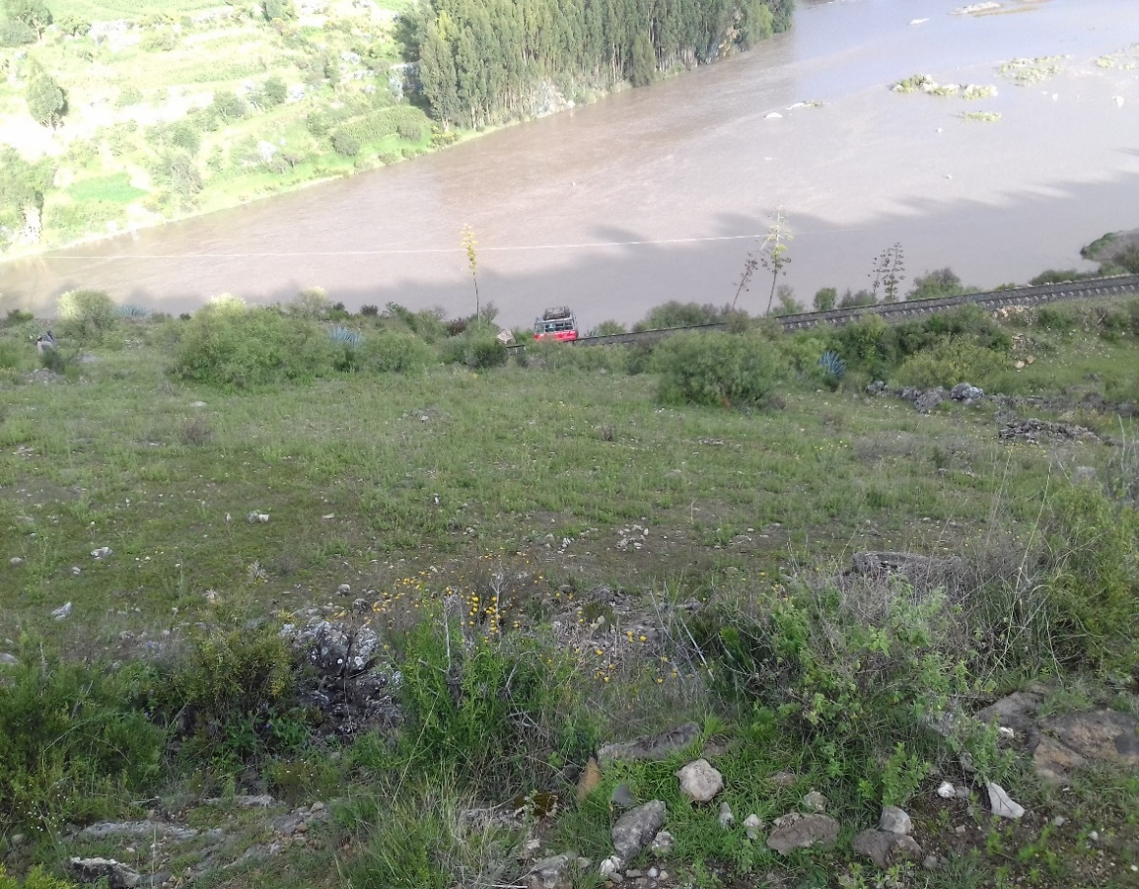
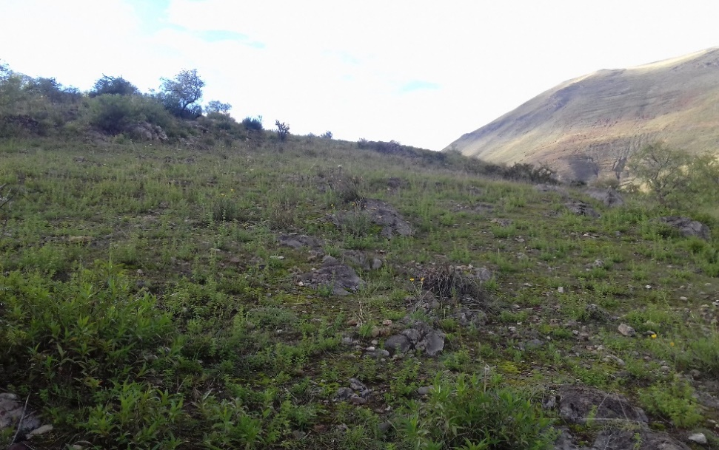
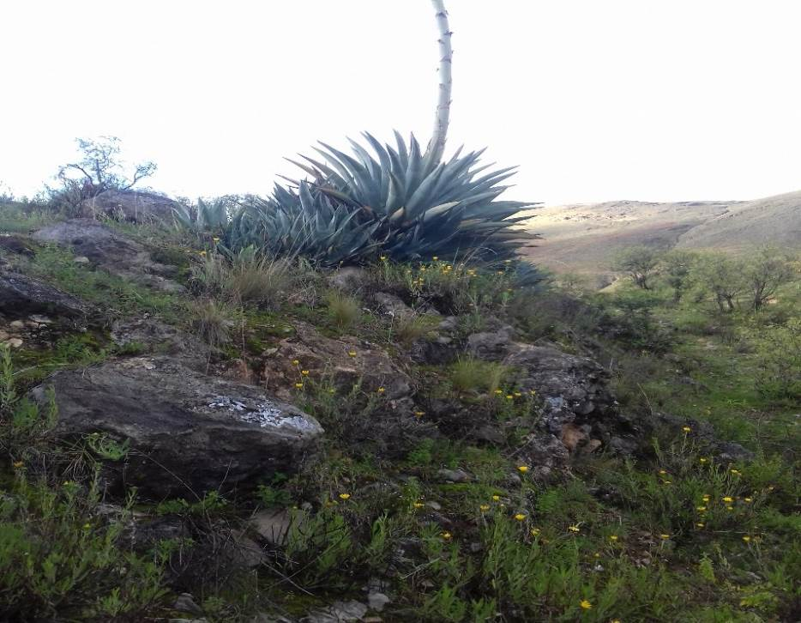

 | FOTO Nº 1: xxxxxxxxxxxxxxxxxxxxxxxxxxxxxxxxxxxxxxxxx |  |  |  |  | FOTO Nº 2: xxxxxxxxxxxxxxxxxxxxxxxxxxxxxxxxx |  |  |  |  |  |  | FOTO Nº 3: xxxxxxxxxxxxxxxxxxxxxxxxxxxxxxxxx

 | FOTO Nº 4: xxxxxxxxxxxxxxxxxxxxxxxxxxxxxxxxxxxxxxxxx |  |  |  |  | FOTO Nº 5: xxxxxxxxxxxxxxxxxxxxxxxxxxxxxxxxx |  |  |  |  |  |  | FOTO Nº 6: xxxxxxxxxxxxxxxxxxxxxxxxxxxxxxxxx

 | FOTO Nº 7: xxxxxxxxxxxxxxxxxxxxxxxxxxxxxxxxxxxxxxxxx |  |  |  |  | FOTO Nº 8: xxxxxxxxxxxxxxxxxxxxxxxxxxxxxxxxx |  |  |  |  |  |  | FOTO Nº 9: xxxxxxxxxxxxxxxxxxxxxxxxxxxxxxxxx

11. PROFESIONALES RESPONSABLES:
Nombres y Apellidos |  |  |  | Nombres y apellidos |  |  |  |  |  | Nombres y apellidos
DNI |  |  |  | DNI |  |  |  |  |  | DNI
Profesión y Colegiatura |  |  |  | Profesión y Colegiatura |  |  |  |  |  | Profesión y Colegiatura
Firma |  |  |  | Firma |  |  |  |  |  | Firma

FECHA (dìa/mes/año) | / /

FORMATO 2-2
 |  |  | INFORME DE LEVANTAMIENTO TOPOGRÁFICO GNSS - GPS SUBMETRICO
 |  |  |  |  |  |  |  | Código Doc.: 2020-ETAPPE-DTLG.02.02
 |  |  |  |  |  |  |  | Versión Doc.: 0001 de fecha 04.06.2020
 |  |  | Procesador | 2. Georreferenciación
PROYECTO: |  |  | ANTEPUERTO DE PAITA

1. DATOS GENERALES

ENTIDAD | MINISTERIO DE TRANSPORTES Y COMUNICACIONES
UNIDAD ORGÀNICA | CONSULTOR S.A. o DIRECCION DE DISPONIBILIDAD DE PREDIOS - DIRECCION GENERAL DE PROGRAMAS Y PROYECTOS DE TRANSPORTES
TRABAJO A REALIZAR | LEVANTAMIENTO TOPOGRAFICO Y GEORREFERENCIACION
ÁREA DE TRABAJO | EL AREA DE ESTUDIO DEL PROYECTO ANTEPUERTO DE PAITA
PROCEDIMIENTO TÉCNICO | LEVANTAMIENTO TOPOGRÁFICO GNSS (GPS SUBMETRICO)

2. REQUERIMIENTO DEL DIAGNÓSTICO FÍSICO LEGAL

2.1. DOCUMENTO DE INICIO DE APERTURA DE EXPEDIENTE |  | 2.2. REVISION DE LA INFORMACION RECIBIDA
Memorandum de la DGPPT solicitando el diagnóstico físico-legal a la DDP, el cual debe contener información técnica del área de estudio. |  | 2.2.1 INFORMACIÓN DIGITAL |  | FECHA | 2.2.2 INFORMACIÓN IMPRESA |  |  |  | FECHA
 |  | Deter. del poligono de estudio |  |  | Deter. del poligono de estudio
 |  | Deter. del poligono de interes |  |  | Deter. del poligono de interes
 |  | Departamento |  |  | Departamento
 |  | Provincia |  |  | Provincia
 |  | Distrito |  |  | Distrito
 |  | Escala |  |  | Escala
 |  | Método |  |  | Método
 |  | Datum |  |  | Datum
 |  | Zona Geográfica |  |  | Zona Geográfica
FECHA DEL DOCUMENTO |  | Tramos |  |  | Tramos
 |  | Subtramos |  |  | Subtramos

3. DATOS TÉCNICOS

LONGITUD DEL PROYECTO | 975 Km | ANCHO DE LA FRANJA | 100 m (50m a cada lado del eje existente) | ÁREA DE RECUBRIMIENTO | 9,500 Ha | PRECISIÓN | X,Y= 10 cm; Z= 10 cm | ESCALA | 1:1,000

4.UBICACIÓN

DEPARTAMENTO |  | PROVINCIA |  | DISTRITO |  |  | SECTOR/ZONA
REFERENCIAS

5. ACTIVIDADES EN GABINETE

5.1 PLANIFICACION DEL LEVANTAMIENTO TOPOGRAFICO MEDIANTE GPS |  | 5.2 PLAN DE GEORREFERENCIACION DE PUNTOS DE CONTROL GEODÉSICOS |  | 5.3 PLAN DE LEVANTAMIENTO GNSS (GPS) |  | 5.4 COORDINACION CON ENTIDADES Y ORGANIZACIONES
Contendra información relacionada a: area de levantamiento, material cartografico a utilizar, material cartografico a utilizar, logística necesaria, etc. |  |  |  |  |  | Contendra información relacionada a las coordinaciones realizadas con: Dirección Regional de Transportes y Comunicaciones, Subprefecturas provinciales y/o distritales, organizaciones sociales y/o comunales.

6. TRABAJO EN CAMPO

6.1 RECONOCIMIENTO DE CAMPO | 6.2 PUNTOS DE CONTROL TERRESTRE ENLAZADOS A LA RED GEODESICA NACIONAL |  |  | 6.3 MONUMENTACION DE PUNTOS DE CONTROL
Contendra información relacionada al reconocimiento en campo del Área de Estudio del proyecto, para definir la estrategias de trabajo. | 6.2.1 Control geodésico horizontal | Sistema de coordenadas | UTM | 6.3.1 Diseño de monumentación de hitos |  | Hito de yycm x yycm x yycm y placa de broce | 6.3.2 Certificación de puntos |  | # Documento IGN
 |  | Sistema de referencia horizontal | WGS84 | 6.3.3 Ubicación de puntos de control
 |  | Receptor GNSS utilizado | GPS SUB METRICO | PC1 | X, Y |  | PC5 |  | X, Y
 |  | Estación de rastreo permanente del IGN | Nasca - ICO3 | PC2 | X, Y |  | PC6 |  | X, Y
 |  | Norma técnica | R.S. 139-2015/IGN/UCCN | PC3 | X, Y |  | PC7 |  | X, Y
 | 6.2.2 Control geodésico vertical | Modelo geoidal utilizado | ??? | PC4 | X, Y |  | PC8 |  | X, Y

6.4. DETALLE Y ESPECIFICACIONES TECNICAS |  |  |  | 6.4.1. Datos del archivo del proyecto
Método a emplear |  | Metodo de levantamiento topográfico con GPS |  | Nombre | C:\Users\user\Documents\Trimble Business Center\PREDIO GUZMAN KM17.vce
Equipo a Emplear |  | GPS submetrico |  | Tamaño | 231 KB
Elipsoide de referencia |  | Elipsoide GRS80 (WGS84) |  | Modificado/a | 10/01/2020 06:15:51 p.m. (UTC:-5)
Datum Geodésico |  | WGS84 |  | Zona horaria | Hora est. Pacífico, Sudamérica
Marca del equipo |  | Trimble |  | Número de referencia
Modo de Operación |  | Manual |  | 6.4.2 Sistema de coordenadas
Señal Rastreada |  | L1 y L2 |  | Nombre | UTM |  | Datum |  | WGS 1984
Precisión DGNSS (tiempo Real) |  | 75 cm +1ppm HRMS |  | Zona | 17 South (81W) |  | Datum Vertical
Precisión DGNSS (Post procesamiento) |  | 50 cm +1ppm HRMS |  | Geoide | EGM2008T
Precisión SBAS |  | >100 cm |  | Descripción

7. TRABAJO EN GABINETE

7.1. INFORME DE PROCESAMIENTO DE LINEA BASE
Procesando resumen
Observación | De | A | Tipo de solución | Prec. H. | Prec. V. | Aci. geod. | Dist. elip |  | ΔAltura
 |  |  |  | (Metro) | (Metro) |  | (Metro) |  | (Metro)
PI01 --- GPS-01 (B1) | PI01 | GPS-01 | Fija | 0.004 | 0.013 | 325°37'48" | 15450.345 |  | 18.107

7.2. RESUMEN DE ACEPTACION
Procesado | Pasado |  | Indicador |  |  | Fallida
1 | 1 |  | 0 |  |  | 0

7.3. DATOS BASE PUNTOS: PI01 - GPS-01 (S1)
Observación de línea base |  | PI01 --- GPS-01 (B1) |  | PDOP máximo |  |  | 1.549
Procesados |  | Segundos intercalados inválidos |  | Efemérides utilizadas |  |  | Transmisión
Tipo de solución |  | Fija |  | Modelo de antena |  |  | NGS Absolute
Frecuencia utilizada |  | Frecuencia doble (L1, L2) |  | Hora de inicio de procesamiento |  |  | Segundos intercalados inválidos (Local: UTC-5hr)
Precisión horizontal |  | 0.004 m |  | Hora de detención de procesamiento |  |  | Segundos intercalados inválidos (Local: UTC-5hr)
Precisión vertical |  | 0.013 m |  | Duración del procesamiento |  |  | 0.14554398148
RMS |  | 0.009 m |  | Intervalo de procesamiento |  |  | 5 segundos

7.4. COMPONENTES DE VECTOR (MARCA A MARCA)

De: | PI01
Cuadrícula |  | Local |  |  | Global
Este | 541252.244 m | Latitud | S5°10'47.79132" |  | Latitud |  | S5°10'47.79132"
Norte | 9427433.031 m | Longitud | W80°37'39.96851" |  | Longitud |  | W80°37'39.96851"
Elevación | 40.495 m | Altura | 52.194 m |  | Altura |  | 52.194 m

De: | GPS-01
Cuadrícula |  | Local |  |  | Global
Este | 532540.755 m | Latitud | S5°03'52.60788" |  | Latitud |  | S5°03'52.60788"
Norte | 9440186.081 m | Longitud | W80°42'23.13782" |  | Longitud |  | W80°42'23.13782"
Elevación | 58.465 m | Altura | 70.301 m |  | Altura |  | 70.301 m

Vector |  |  |  |  |  | OBSERVACIONES
ΔEste | -8711.489 m | Acimut Adelante NS | 325°37'48" | ΔX | -8418.497 m
ΔNorte | 12753.049 m | Dist. elip | 15450.345 m | ΔY | -2555.753 m
ΔElevación | 17.971 m | ΔAltura | 18.107 m | ΔZ | 12700.984 m

σ ΔEste | 0.001 m | σ Acimut NS delantero | 0°00'00" | σ ΔX | 0.002 m | Errores estándar
σ ΔNorte | 0.001 m | σ Dist. elipsoide | 0.001 m | σ ΔY | 0.007 m | Errores de vector
σ ΔElevación | 0.007 m | σ ΔAltura | 0.007 m | σ ΔZ | 0.001 m

 | X | Y | Z | Matriz de covarianzas a posteriori (Metro²) |  | OBSERVACIONES
X | 0.000003725
Y | -7.9209E-06 | 4.24721E-05
Z | -1.1983E-06 | 4.3414E-06 | 1.5352E-06

7.5. OCUPACIONES
DESCRIPCION |  | De |  |  | A
ID de punto |  | PI01 |  |  | GPS-01
Archivo de datos |  | C:\Users\user\Documents\Trimble Business Center\PREDIO GUZMAN KM17\PI01007aA.T01 |  |  | C:\Users\user\Documents\Trimble Business Center\PREDIO GUZMAN KM17\80830070.T02
Tipo de receptor |  | NetR8 |  |  | R4-3
Número de serie del receptor |  | 4906K34410 |  |  | 5436478083
Tipo de antena |  | Zephyr Geodetic 2 w/Dome |  |  | R4-3 Internal
Número de serie de la antena |  | 40925599 |  |  | 36478083
Altura de la antena (medida) |  | 0.075 m |  |  | 1.734 m
Método de antena |  | Base del soporte de la antena |  |  | Base del soporte de la antena

8. PRODUCTOS
PRODUCTO 1: | NUBE DE PUNTOS | PRODUCTO 2: | DATA |  | PRODUCTO 3: | INFORME TECNICO DE LEVANTAMIENTO TOPOGRAFICO

9. DOCUMENTOS ADJUNTOS

9.1 Anexo 1 | Ficha técnica de los puntos de control geodesicos |  | En formato físico y digital | 9.2 Anexo 2 | Data cruda |  | En formato físico y digital
 | Data de ubicación de monumentación de puntos |  | En formato físico y digital |  | Data post proceso |  | En formato físico y digital
 | Vistas fotograficas |  | En formato físico y digital |  | Ficha técnica de los equipos utilizados
9.3 Anexo 3 | Otros Documentos_______________________________ |  | En formato físico y digital |  | Certificado de calibración
 | Otros Documentos_______________________________ |  | En formato físico y digital |  | Copia de libreta de campo

10. OBSERVACIONES

El levantamiento físico y georreferenciación realizado entre xx y xx de xxxx del presente año, se ha verificado que el área de estudio…

11. PANEL FOTOGRÁFICO (equipos y aeronaves utilizados)




FOTO Nº 1: xxxxxxxxxxxxxxxxxxxxxxxxxxxxxxxxxxx |  |  | FOTO Nº 2: xxxxxxxxxxxxxxxxxxxxxxxxxxxxxxxxx |  |  | FOTO Nº 3: xxxxxxxxxxxxxxxxxxxxxxxxxxxxxxxxx

FOTO Nº 3: xxxxxxxxxxxxxxxxxxxxxxxxxxxxxxxxxxx |  |  | FOTO Nº 4: xxxxxxxxxxxxxxxxxxxxxxxxxxxxxxxxx |  |  | FOTO Nº 5: xxxxxxxxxxxxxxxxxxxxxxxxxxxxxxxxx

FOTO Nº 6: xxxxxxxxxxxxxxxxxxxxxxxxxxxxxxxxxxx |  |  | FOTO Nº 8: xxxxxxxxxxxxxxxxxxxxxxxxxxxxxxxxx |  |  | FOTO Nº 9: xxxxxxxxxxxxxxxxxxxxxxxxxxxxxxxxx

12. PROFESIONALES RESPONSABLES
Nombres y Apellidos |  |  | Nombres y apellidos |  |  |  | Nombres y apellidos
DNI |  |  | DNI |  |  |  | DNI
Profesión y Colegiatura |  |  | Profesión y Colegiatura |  |  |  | Profesión y Colegiatura
Firma |  |  | Firma |  |  |  | Firma

FECHA (dìa/mes/año) | / /

FORMATO 2-3
 |  |  | INFORME DE LEVANTAMIENTO TOPOGRÁFICO - ESTACIÓN TOTAL
 |  |  |  |  |  |  |  | Código Doc.: 2020-ETAPPE-DTLG.02.03
 |  |  |  |  |  |  |  | Versión Doc.: 0001 de fecha 04.06.2020
 |  |  | Procesador | 2. Georreferenciación
PROYECTO: |  |  | PREDIO B: APM TERMINAL´S

1. DATOS GENERALES

ENTIDAD | MINISTERIO DE TRANSPORTES Y COMUNICACIONES
UNIDAD ORGÀNICA | CONSULTOR S.A. o DIRECCION DE DISPONIBILIDAD DE PREDIOS - DIRECCION GENERAL DE PROGRAMAS Y PROYECTOS DE TRANSPORTES
TRABAJO A REALIZAR | LEVANTAMIENTO TOPOGRAFICO Y GEORREFERENCIACION
ÁREA DE TRABAJO | EL AREA DE ESTUDIO DEL PROYECTO PREDIO B: APM TERMINAL'S
PROCEDIMIENTO TÉCNICO | LEVANTAMIENTO TOPOGRÁFICO MEDIANTE ESTACION TOTAL

2. REQUERIMIENTO DEL DIAGNÓSTICO FÍSICO LEGAL

2.1. DOCUMENTO DE INICIO DE APERTURA DE EXPEDIENTE |  | 2.2. REVISION DE LA INFORMACION RECIBIDA
Memorandum de la DGPPT solicitando el diagnóstico físico-legal a la DDP, el cual debe contener información técnica del área de estudio. |  | 2.2.1 INFORMACIÓN DIGITAL |  | FECHA | 2.2.2 INFORMACIÓN IMPRESA |  |  |  | FECHA
 |  | Deter. del poligono de estudio |  |  | Deter. del poligono de estudio
 |  | Deter. del poligono de interes |  |  | Deter. del poligono de interes
 |  | Departamento |  |  | Departamento
 |  | Provincia |  |  | Provincia
 |  | Distrito |  |  | Distrito
 |  | Escala |  |  | Escala
 |  | Método |  |  | Método
 |  | Datum |  |  | Datum
 |  | Zona Geográfica |  |  | Zona Geográfica
FECHA DEL DOCUMENTO |  | Tramos |  |  | Tramos
 |  | Subtramos |  |  | Subtramos

3. DATOS TÉCNICOS

LONGITUD DEL PROYECTO | 975 Km | ANCHO DE LA FRANJA | 100 m (50m a cada lado del eje existente) | ÁREA DE RECUBRIMIENTO | 9,500 Ha | PRECISIÓN | X,Y= 10 cm; Z= 10 cm | ESCALA | 1:1,000

4.UBICACIÓN

DEPARTAMENTO |  | PROVINCIA |  | DISTRITO |  |  | SECTOR/ZONA
REFERENCIAS

5. ACTIVIDADES EN GABINETE

5.1 PLANIFICACION DEL LEVANTAMIENTO TOPOGRAFICO MEDIANTE ESTACION TOTAL |  | 5.2 PLAN DE GEORREFERENCIACION DE PUNTOS DE CONTROL GEODÉSICOS |  | 5.3 PLAN DE LEVANTAMIENTO (ESTACION TOTAL) |  | 5.4 COORDINACION CON ENTIDADES Y ORGANIZACIONES
Contendra información relacionada a: area de levantamiento, material cartografico a utilizar, material cartografico a utilizar, logística necesaria, etc. |  |  |  |  |  | Contendra información relacionada a las coordinaciones realizadas con: Dirección Regional de Transportes y Comunicaciones, Subprefecturas provinciales y/o distritales, organizaciones sociales y/o comunales.

6. TRABAJO EN CAMPO

6.1 RECONOCIMIENTO DE CAMPO | 6.2 PUNTOS DE CONTROL TERRESTRE ENLAZADOS A LA RED GEODESICA NACIONAL |  |  | 6.3 MONUMENTACION DE PUNTOS DE CONTROL
Contendra información relacionada al reconocimiento en campo del Área de Estudio del proyecto, para definir la estrategias de trabajo. | 6.2.1 Control geodésico horizontal | Sistema de coordenadas | UTM | 6.3.1 Diseño de monumentación de hitos |  | Hito de yycm x yycm x yycm y placa de broce |  | 6.3.2 Certificación de puntos | # Documento IGN
 |  | Sistema de referencia horizontal | WGS84 | 6.3.3 Ubicación de puntos de control
 |  | Receptor GNSS utilizado (Estaciones Totales) | ESTACION ROBOTICA | PC1 | X, Y |  | PC5 | X, Y |  | PUEDE SER CON RECEPTOR O COMO PUEDE NO IR CON EL RECEPTOR DEPENDE DEL EQUIPO
 |  | Datos de Coordenadas | COORDENADAS ARBITRARIAS (INGRESO MANUAL) | PC2 | X, Y |  | PC6 | X, Y |  | ANTENA O NO ANTENA…. DEPENDE DE LA CONFIGURACION Y USO
 |  | Norma técnica | NO EXISTE | PC3 | X, Y |  | PC7 | X, Y
 | 6.2.2 Control geodésico vertical | Modelo geoidal utilizado | ??? | PC4 | X, Y |  | PC8 | X, Y

6.4. DETALLE Y ESPECIFICACIONES TECNICAS |  |  |  | 6.5. Datos del archivo del proyecto
Método a emplear |  | Metodo de levantamiento topográfico con Estación Total |  | Nombre: | C:\Users\user\Documents\Trimble Business Center\PREDIO APM TERMINALS B KM17.vce
Equipo a Emplear |  | Estación Total Robótica |  | Tamaño: | 231 KB
Elipsoide de referencia |  | Elipsoide GRS80 (WGS84) |  | Modificado/a: | 10/01/2020 06:15:51 p.m. (UTC:-5)
Datum Geodésico |  | WGS84 |  | Zona horaria: | Hora est. Pacífico, Sudamérica
Marca del equipo |  | Trimble / Leica / Topcon |  | Número de referencia:
Modo de Operación |  | Robotico / Manual |  | 6.7. Medida de Distancias
6.6. TELESCOPIO |  |  |  | Condiciones de los Prismas
Longitud |  | 150 mm |  | Prisma 1 | Describir la condición
Diametro del Objetivo |  | 45 mm |  | Prisma 2 | Describir la condición
Aumentos |  | 30x |  | Prisma 3 | Describir la condición
Imagen |  | Directa |  | Prisma 4 | Describir la condición
Campo de vista |  | 1°30" |  | Prisma 5 | Describir la condición
Resolución |  | 2.5" |  | Prisma 6 | Describir la condición
Distancia Minima de Enfoque |  | 1.3 m |  | Prisma 7 | Describir la condición
6.8. PRECISION |  |  |  | 6.9. CONDICIONES ATMOSFERICAS
Precisión |  | +/- 2mm + 2ppm x D |  | Neblina normal, con visibilidad en torno a 20km, luz solar moderada, ligera reverberación.
6.10. MINIMA LECTURA DE DISTANCIA
Modo Fino |  | 1 mm/0.2 mm |  | 6.11. DATOS GENERALES
Modo Grueso |  | 10 mm / 1mm |  |  | UTM |  |  | Datum: | WGS 1984
Modo Tracking |  | 10 mm |  | Zona: | 17 South (81W) |  |  | Datum Vertical:
OBSERVACIONES |  |  |  | Geoide: | EGM2008T
 |  |  |  | Descripción:

6.12. MEDIDA DE ANGULOS |  |  |  | 6.14. SENSIBILIDAD DEL NIVEL
Método | Lecturas absolutas |  |  | Nivel Circular | 10/2 mm
Sistema de Detección | H:2 lados V:1 lado |  |  | Nivel Tórico | 30"/2mm
Mínima Lectura | 5"/1" |  |  | 6.15. PLOMADA OPTICA
Diámetro del Limbo | 71 mm |  |  | Aumentos | 3x
6.13. COMPENSADORES |  |  |  | Rang de Enfoque | 0.5 m a infinito
Compensador | doble eje / eje simple |  |  | Imagen | Directa
Método | liquido |  |  | Campo de Vista | 5°
Rango de Compensación | +/- 3 |  |  | 6.16 ALTURA DEL INSTRUMENTO
Unidades de Corrección | 1 " (0.1 mgon) |  |  | 343 (alt) x 184 (anch) x 150 (lar) mm

7. TRABAJO EN CAMPO/GABINETE

7.1. DATOS DE LA POLIGONAL |  |  |  | 7.2. DATOS DEL ESTACADO DE LA POLIGONAL
Nombre del vértice |  | BM |  | Nombre de la estaca
Coordenada Norte en metros con dos decimales |  |  |  | Coordenada Norte de la estaca, en metros con dos decimales.
Coordenada Este en metros con dos decimales |  |  |  | Coordenada Este de la estaca, en metros con dos decimales.
Cota en metros, referida al nivel medio del mar, con dos decimales. |  |  |  | Coordenada Norte de la estaca en metros con dos decimales, de acuerdo a los vértices.
Azimut en grados sexagesimales con cuatro decimales. |  |  |  | Coordenada Este en metros con dos decimales, de acuerdo a los vértices.
Distancia parcial entre vértices con dos decimales |  |  |  | Distancia de la estaca a la poligonal.
Distancia acumulada desde el vértice inicial, con dos decimales. |  |  |  | Distancia parcial de la estaca al vértice.
OTROS |  |  |  | Distancia acumulada de la estaca.

7.3. DATOS DE LA PLANIMETRIA DE LA LINEA |  |  |  | 7.4. PERFIL DEL EJE DE LA LINEA
Kilometraje acumulado en metros con dos decimales. |  |  |  | Kilometraje acumulado en metros con dos decimales.
Desplazamiento con respecto a la línea en metros con dos decimales. |  |  |  | Cota en metros con dos decimales.
Código del elemento descrito. |  |  |  | Código de la estaca o del vértice (si procede).
Norma Técnica |  |  | Archivos a presentar |  | Todos los archivos de planos deberán entregarse en formato DWG.

8. PRODUCTOS
PRODUCTO 1: | NUBE DE PUNTOS | PRODUCTO 2: | DATA |  | PRODUCTO 3: | INFORME TECNICO DE LEVANTAMIENTO TOPOGRAFICO

9. DOCUMENTOS ADJUNTOS

9.1 Anexo 1 | Ficha técnica de los puntos de control geodesicos |  | En formato físico y digital | 9.2 Anexo 2 | Data cruda |  | En formato físico y digital
 | Data de ubicación de monumentación de puntos |  | En formato físico y digital |  | Data post proceso |  | En formato físico y digital
 | Vistas fotograficas |  | En formato físico y digital |  | Ficha técnica de los equipos utilizados
9.3 Anexo 3 | Otros Documentos_______________________________ |  | En formato físico y digital |  | Certificado de calibración
 | Otros Documentos_______________________________ |  | En formato físico y digital |  | Copia de libreta de campo

10. OBSERVACIONES

El levantamiento físico y georreferenciación realizado entre xx y xx de xxxx del presente año, se ha verificado que el área de estudio…

11. PANEL FOTOGRÁFICO (equipos y aeronaves utilizados)



FOTO Nº 1: xxxxxxxxxxxxxxxxxxxxxxxxxxxxxxxxxxx |  |  | FOTO Nº 2: xxxxxxxxxxxxxxxxxxxxxxxxxxxxxxxxx |  |  | FOTO Nº 3: xxxxxxxxxxxxxxxxxxxxxxxxxxxxxxxxx

FOTO Nº 4: xxxxxxxxxxxxxxxxxxxxxxxxxxxxxxxxxxx |  |  | FOTO Nº 5: xxxxxxxxxxxxxxxxxxxxxxxxxxxxxxxxx |  |  | FOTO Nº 6: xxxxxxxxxxxxxxxxxxxxxxxxxxxxxxxxx

FOTO Nº 7: xxxxxxxxxxxxxxxxxxxxxxxxxxxxxxxxxxx |  |  | FOTO Nº 8: xxxxxxxxxxxxxxxxxxxxxxxxxxxxxxxxx |  |  | FOTO Nº 9: xxxxxxxxxxxxxxxxxxxxxxxxxxxxxxxxx

12. PROFESIONALES RESPONSABLES
Nombres y Apellidos |  |  | Nombres y apellidos |  |  |  | Nombres y apellidos
DNI |  |  | DNI |  |  |  | DNI
Profesión y Colegiatura |  |  | Profesión y Colegiatura |  |  |  | Profesión y Colegiatura
Firma |  |  | Firma |  |  |  | Firma

FECHA (dìa/mes/año) | / /

FORMATO 6-2
 |  |  | LEVANTAMIENTO DE INFORMACION EN CAMPO PARA CORRECCION DE INCONSISTENCIAS
 |  |  |  |  |  |  |  |  |  |  |  | Código Doc.: 2020-ETAPPE-DTLG-F.06.02
 |  |  |  |  |  |  |  |  |  |  |  | Versión Doc.: 0001 de fecha 04.06.2020
 |  |  | Proceso | 6. Levantamiento de información en campo para corrección de inconsistencias
PROYECTO: |  |  | FERROCARRIL SAN JUAN DE MARCONA - ANDAHUAYLAS

1. DATOS GENERALES
ENTIDAD A CARGO | MINISTERIO DE TRANSPORTES Y COMUNICACIONES - DIRECCION DE DISPONIBILIDAD DE PREDIOS
ENTIDAD EJECUTORA | CONSULTOR S.A. o DIRECCION DE DISPONIBILIDAD DE PREDIOS
TRABAJO A REALIZAR | LEVANTAMIENTO DE INFORMACION EN CAMPO PARA CORRECCION DE INCONSISTENCIAS
AREA DE TRABAJO | EL AREA DE ESTUDIO DEL PROYECTO FERROCARRIL SAN JUAN DE MARCONA - ANDAHUAYLAS, CONSTITUIDO POR EL DOBLE DEL DERECHO DE VIA APROBADO POR NORMA…
PROCEDIMIENTO TECNICO | LEVANTAMIENTO DE INFORMACION EN CAMPO PARA CORRECCION DE INCONSISTENCIAS ENCONTRADAS EN LA CONTRASTACION DE INFORMACION RECOPILADA Y LEVANTAMIENTO FISICO GEORREFERENCIADO

2. DATOS TÉCNICOS
LONGITUD DEL PROYECTO | 975 Km | ANCHO DE LA FRANJA | 100 m (50m a cada lado del eje existente) |  | ÁREA DE RECUBRIMIENTO |  | 9,500 Ha | GSD | 10 cm | PRECISIÓN |  | X,Y= 10 cm; Z= 10 cm | ESCALA | 1:1,000

3.UBICACIÓN
DEPARTAMENTO |  | PROVINCIA |  |  | DISTRITO |  |  | SECTOR/ZONA
REFERENCIAS

4. TRABAJO EN CAMPO
4.1 VERIFICACION DE INCONSISTENCIAS EN CAMPO |  |  |  |  |  |  | 4.2 INFORMACION BASE DEL EQUIPO EN USO PARA EL NICIO DE LA CONTRASTACION
Contendra información relacionada a las inconsistencias encontradas dentro del proceso de validación, verificación y contrastación de los documentos con la información levantada en campo. |  |  |  |  |  |  | 4.2.1 Control geodésico horizontal |  | Sistema de coordenadas |  |  |  | UTM
 |  |  |  |  |  |  |  |  | Sistema de referencia horizontal |  |  |  | WGS84
 |  |  |  |  |  |  |  |  | Receptor GNSS utilizado |  |  |  | TIMBLE ###
 |  |  |  |  |  |  |  |  | Estación de rastreo permanente del IGN |  |  |  | Nasca - ICO3
 |  |  |  |  |  |  |  |  | Norma técnica |  |  |  | R.S. 139-2015/IGN/UCCN
 |  |  |  |  |  |  | 4.2.2 Control geodésico vertical |  | Modelo geoidal utilizado

4.3 DESCRIPCIÓN DE LA UBICACIÓN DE LOS PUNTOS DE RECONOCIMIENTO CON INCONSISTENCIAS (Equipo GNSS-GPS de precisión submétrica)
PUNTOS DE RECONOCIMIENTO E INCONSISTENCIAS - GABINETE | DESCRIPCIÓN |  |  | COORDENADAS (X,Y) |  | AREA | PUNTOS DE RECONOCIMIENTO E INCONSISTENCIAS - CAMPO | DESCRIPCIÓN |  |  | COORDENADAS (X,Y) |  |  | AREA
PRI -1 | Se encuentra en la intersección de las calles A Con B |  |  |  |  |  | PRI -1
PRI -2 |  |  |  |  |  |  | PRI -2
PRI -3 |  |  |  |  |  |  | PRI -3
PRI -4 |  |  |  |  |  |  | PRI -4
PRI -5 |  |  |  |  |  |  | PRI -5
PRI -6 |  |  |  |  |  |  | PRI -6

5. RESULTADOS VERIFICACION EN CAMPO
5.1. INCONSISTENCIA GRAFICA |  | AREA | ACCION EFECTUADA |  |  |  | RESULTADO |  |  | OBSERVACIONES
5.1.1. Discrepancia de Georreferenciacion |  |  | Nuevo Levantamiento Topografico |  |  |  | Persiste Discrepancia/ Se corrigió discrepancia
5.1.2 Problema de Linderos |  |  | Nuevo Levantamiento Topografico |  |  |  | Persiste Discrepancia/ Se corrigió discrepancia
5.1.3 Ausencia de Informacion Grafica |  |  | Nuevo Levantamiento Topografico |  |  |  | Persiste Discrepancia/ Se corrigió discrepancia
5.1.4 Superposicion Grafica |  |  | Nuevo Levantamiento Topografico |  |  |  | Persiste Discrepancia/ Se corrigió discrepancia
5.1.5. Duplicidad registral |  |  | Nuevo Levantamiento Topografico |  |  |  | Persiste Discrepancia/ Se corrigió discrepancia
5.1.6 Duplicidad registral |  |  | Nuevo Levantamiento Topografico |  |  |  | Persiste Discrepancia/ Se corrigió discrepancia
5.2. VERIFICACION DE DERECHOS REALES |  | AREA | ACCION EFECTUADA |  |  |  | RESULTADO |  |  | OBSERVACIONES
5.2.1. UBICACIÓN
5.3.2. PERIMETRO
5.3.3. COORDENADAS
5.2.4. SUPERPOSICION GRAFICA
5.2.5. ENTIDAD OTORGA EL DERECHO
5.3. IDENTIFICACION DE INTEFERENCIAS |  | AREA | ACCION EFECTUADA |  |  |  | RESULTADO |  |  | OBSERVACIONES
5.3.1. UBICACIÓN
5.3.2. PERIMETRO
5.3.3. COORDENADAS
5.3.4.EMPRESA PRESTADORA DE SERVICIOS
5.3.5. TIPO DE INTERFERENCIA
5.3.6. MATERIAL
5.3.7. ESTADO DE LA INFRAESTRUTUA
5.3.8. NECESIDAD DE REUBICACION
5.3.9. OTROS
5.4. IDENTIFICACION DE ZONAS ARQUEOLOGICOS |  | AREA | ACCION EFECTUADA |  |  |  | RESULTADO |  |  | OBSERVACIONES
5.4.1. UBICACIÓN
5.4.2. PERIMETRO
5.4.3. COORDENADAS
5.4.4. CODIGO MINCUL
5.4.5. CLAFICIACION SEGÚN D.S. 003-2004-MC
5.4.6. MODALIDAD DE INTERVENCION ARQUEOLOGICA
5.4.6. OTROS

6. DOCUMENTOS ADJUNTOS
6.1 Anexo 1 | Ficha técnica de informacion recogida en campo |  |  | En formato físico y digital
 | Ficha de verificacion (entrevista a poblador) |  |  | En formato físico y digital
 | Vistas fotograficas |  |  | En formato físico y digital

7. OBSERVACIONES

8. PANEL FOTOGRÁFICO (equipos utilizados)



 | FOTO Nº 1: xxxxxxxxxxxxxxxxxxxxxxxxxxxxxxxxxxxxxxxxx |  |  |  | FOTO Nº 1: xxxxxxxxxxxxxxxxxxxxxxxxxxxxxxxxxxxxxxxxx |  |  |  | FOTO Nº 1: xxxxxxxxxxxxxxxxxxxxxxxxxxxxxxxxxxxxxxxxx

 | FOTO Nº 1: xxxxxxxxxxxxxxxxxxxxxxxxxxxxxxxxxxxxxxxxx |  |  |  | FOTO Nº 1: xxxxxxxxxxxxxxxxxxxxxxxxxxxxxxxxxxxxxxxxx |  |  |  | FOTO Nº 1: xxxxxxxxxxxxxxxxxxxxxxxxxxxxxxxxxxxxxxxxx

 | FOTO Nº 1: xxxxxxxxxxxxxxxxxxxxxxxxxxxxxxxxxxxxxxxxx |  |  |  | FOTO Nº 1: xxxxxxxxxxxxxxxxxxxxxxxxxxxxxxxxxxxxxxxxx |  |  |  | FOTO Nº 1: xxxxxxxxxxxxxxxxxxxxxxxxxxxxxxxxxxxxxxxxx

9. PROFESIONALES RESPONSABLES
Nombres y Apellidos |  |  |  | Nombres y apellidos |  |  |  | Nombres y apellidos
DNI |  |  |  | DNI |  |  |  | DNI
Profesión y Colegiatura |  |  |  | Profesión y Colegiatura |  |  |  | Profesión y Colegiatura
Firma |  |  |  | Firma |  |  |  | Firma

FECHA (dìa/mes/año) | / /

